Pääsivu
 | Kokonaisarkkitehtuurikuvaus |  | Valtioneuvoston hanketietopalvelu

 | Tavoitearkkitehtuuri

 | Versio | 1.0 |  |  | Integraatioperiaatteet lisätty tehtäväksi teitoturvaperiaatteiden yhteydessä
 | Pvm: | 2014-12-11 |  |  | Kehittämisvaatimukset ja -tavoitteet tehdään erilliseen dokumenttiin "Vaatimusmäärittelypohja", minkä malli oli tarjouksen liitteenä 4.1
 |  |  |  |  | Sanasto erillisenä ja kuvauksissa otetaan huomioon JUHO-ontologia (http://onki.fi/fi/) ja JHS-sanasto (jhsmeta.fi) harmonisointi
 | Kuvauspohjat / välilehdet |  | Tarkennukset kuvaamisesta | Kuvataanko tässä työssä?

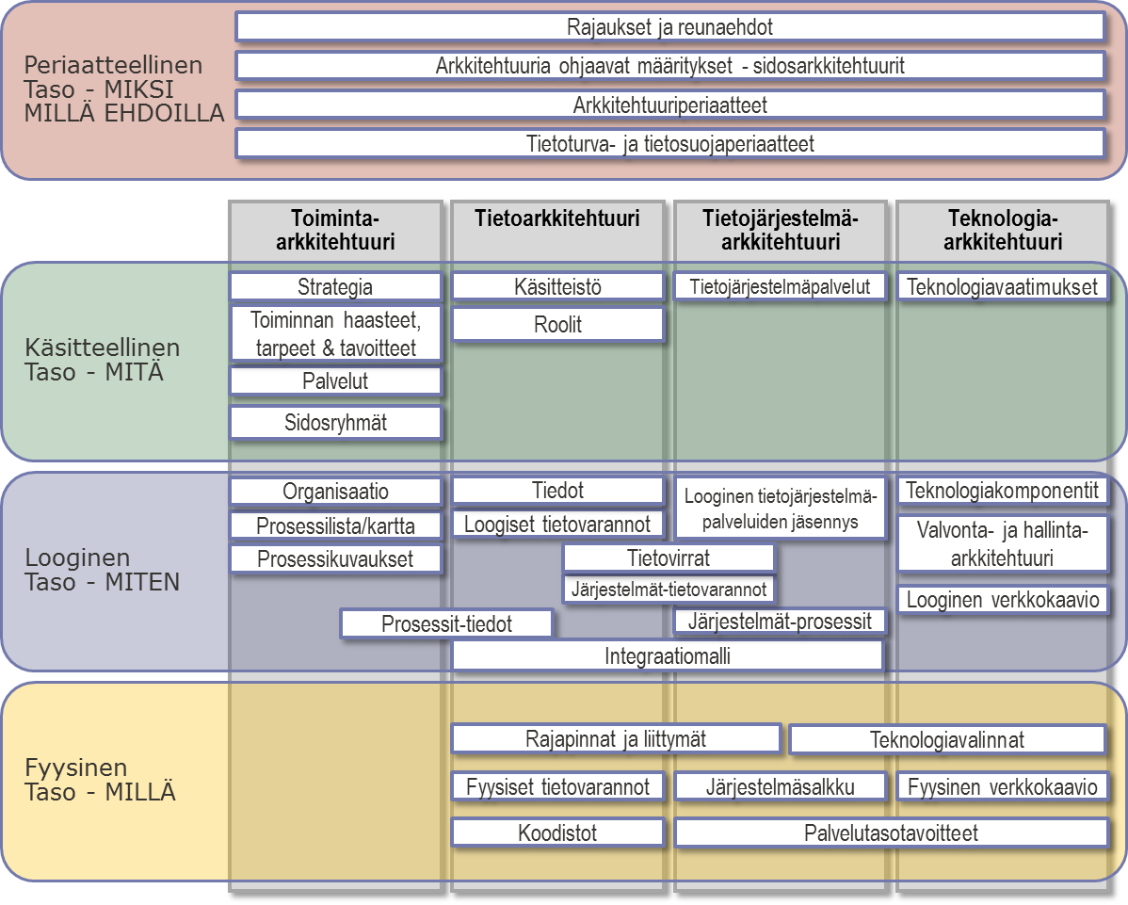
 | Arkkitehtuuridokumentaatio |  |  | Ei
Periaatetaso - Millä ehdoilla | Rajaukset ja reunaehdot |  | <kuvauksen tarkennus tai rajaus> | Kyllä
 | Sidosarkkitehtuurit - ohjaavat määritykset |  | Sidosarkkitehtuurit, standardisalkku | Kyllä
 | Arkkitehtuuriperiaatteet |  | Arkkitehtuuriperiaatteet | Kyllä
 | Tietoturva- ja integraatioperiaatteet |  | Tietoturvaperiaatteet, , integraatioperiaatteet | Kyllä
Käsitteellinen taso - MITÄ | Strategia |  |  | Kyllä
 | Toiminnalliset vaatimukset ja tavoitteet |  | Käytetään erillistä vaatimusmäärittelypohjaa | Ei
 | Palvelut |  |  | Kyllä
 | Sidosryhmät |  | Asiakas kuvaa sidosryhmät ja niihin liittyvät vaatimukset | Kyllä
 | Käsitteistö |  | Lopputulos tuotetaan XML-tiedostona | Kyllä
 | Roolit |  | Mahdollisesti sisältyy asiakkaan sidosryhmäkuvauksiin
 | Tietojärjestelmäpalvelut |  | Visualisoinnit eivät sisälly tähän excel-pohjaan | Kyllä
 | Teknologivaatimukset |  |  | Ei
Looginen taso - MITEN | Organisaatio |  | Sisältyy mahdollisesti asiakkaan sidosryhmäkuvaukseen | Ei
 | Prosessilista |  | Prosessikartasta tulee kuvata oma visualisointi | Ei
 | Prosessikuvaukset |  | Vaiheiden kuvaukset ja visualisoinnit kuvataan eri välineillä | Kyllä
 | Tiedot |  | Tietomallit ja visualisoinnit eivät sisälly tähän excel-pohjaan | Kyllä
 | Loogiset tietovarannot |  |  | Kyllä
 | Prosessit-tiedot -riippuvuustaulukko |  |  | Kyllä
 | Loogiset tietojärjestelmäpalvelut |  | Sisältää kuvauksen yhteisistä ja ei-yhteisistä palveluista | Ei
 | Looginen tietojärjestelmäpalvelujäsennys |  | Kuva, ei sisälly tähän excel-pohjaan | Kyllä
 | Tietovirrat |  | Kuva, ei sisälly tähän excel-pohjaan, vrt. rajapinnat | Kyllä
 | Järjestelmät-tiedot -riippuvuustaulukko |  | Järjestelmät-tiedot JHS179 | Kyllä
 | Järjestelmät-prosessit -riippuvuustaulukko |  | Järjestelmät-palvelut JHS179 | Kyllä
 | Integraatiomalli |  | Tietoturvaperiaatteiden täydennys; Sanallinen kuvaus, ei omaa välilehteä | Kyllä
 | Teknologiakomponentit |  |  | Ei
 | Valvontakohteet |  |  | Ei
 | Looginen verkkokaavio |  | Kuva, ei sisälly tähän excel-pohjaan | Ei
Fyysinen taso - MILLÄ | Rajapinnat ja liittymät |  |  | Kyllä
 | Fyysiset tietovarannot |  |  | Ei
 | Koodistot |  |  | Ei
 | Järjestelmäsalkku |  |  | Kyllä
 | Fyysinen verkkokaavio |  | Kuva, ei sisälly tähän excel-pohjaan | Ei
 | Teknologiavalinnat |  |  | Ei
 | Kohteiden palvelutasotavoitteet |  |  | Ei

 | Kuvauspohjan versio: Kartturi 2.2

